Estadísticas
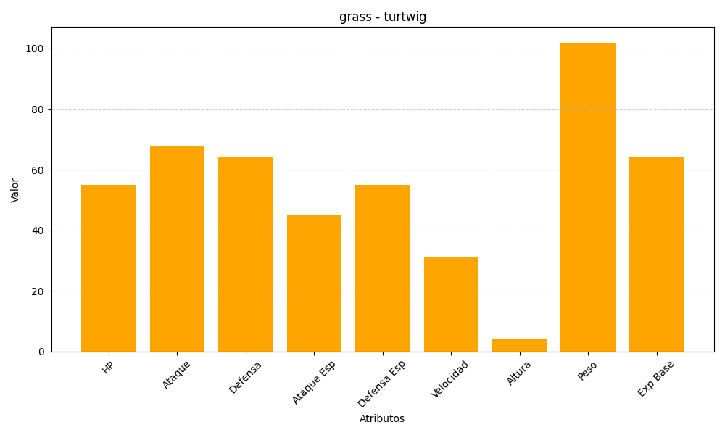
ID | Nombre | Tipo | HP | Ataque | Defensa | Ataque Especial | Defensa Especial | Velocidad | Altura | Peso | Experiencia Base
387 | turtwig | grass | 55 | 68 | 64 | 45 | 55 | 31 | 4 | 102 | 64

